Disponibilità
 | I.MAGLIE M/L | I.MAGLIE M/L
 | Articolo | Descrizione | S | M | L | XL | XXL | Totale | W.S. | RRP
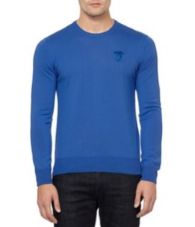 | V700471SVK00040V000 | Maglia Gircollo - BLACK | 175 | 182 | 235 | 312 | 175 | 1079 | € 70.00 | € 210.00
 | V700471SVK00040V020 | Maglia Girocollo - DARK GREY | 95 | 217 | 184 | 159 | 99 | 754 | € 70.00 | € 210.00
 | V700471SVK00040V040 | Maglia Girocollo - SILVER | 51 | 99 | 59 | 83 | 43 | 335 | € 70.00 | € 210.00
 | V700471SVK00040V271 | Maglia Girocollo - BEIGE | 41 | 99 | 90 | 58 | 70 | 358 | € 70.00 | € 210.00
 | V700471SVK00040V310 | Maglia Girocollo - FOREST GREEN |  | 87 | 61 | 100 | 34 | 282 | € 70.00 | € 210.00
 | V700471SVK00040V400 | Maglia Girocollo - DARK BLUE | 133 | 199 | 238 | 298 | 174 | 1042 | € 70.00 | € 210.00
 | V700471SVK00040V420 | Maglia Girocollo - MEDIUM BLUE | 23 | 81 | 80 | 87 | 47 | 318 | € 70.00 | € 210.00
 | V700471SVK00040V500 | Maglia Girocollo - VIOLET | 40 | 77 | 90 | 44 | 5 | 256 | € 70.00 | € 210.00
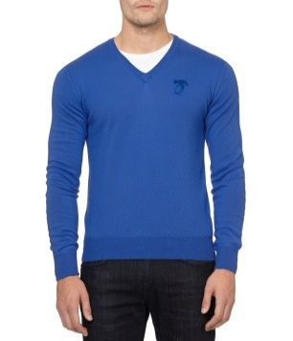 | V700472SVK00040V000 | Maglia Scollo V - BLACK | 390 | 714 | 614 | 720 | 335 | 2773 | € 70.00 | € 210.00
 | V700472SVK00040V020 | Maglia Scollo a V - DARK GREY | 181 | 459 | 473 | 582 | 288 | 1983 | € 70.00 | € 210.00
 | V700472SVK00040V040 | Maglia Scollo V - SILVER | 100 | 190 | 204 | 206 | 74 | 774 | € 70.00 | € 210.00
 | V700472SVK00040V271 | Maglia Scollo V - BEIGE | 45 | 117 | 105 | 109 | 49 | 425 | € 70.00 | € 210.00
 | V700472SVK00040V310 | Maglia Scollo V - FOREST GREEN | 101 | 165 | 136 | 189 | 74 | 665 | € 70.00 | € 210.00
 | V700472SVK00040V400 | Maglia Scollo a V - DARK BLUE | 461 | 996 | 929 | 1081 | 399 | 3866 | € 70.00 | € 210.00
 | V700472SVK00040V420 | Maglia Scollo V - MEDIUM BLUE | 83 | 105 | 166 | 181 | 67 | 602 | € 70.00 | € 210.00
 | V700472SVK00040V500 | Maglia Scollo V - VIOLET | 78 | 83 | 84 | 120 | 61 | 426 | € 70.00 | € 210.00
 |  | Totale I.MAGLIE M/L | 1997 | 3870 | 3748 | 4329 | 1994 | 15938

